测试用例
项目名称： | 软件特性测试
任务名称： | openEuler 22.03-V1 RISC-V版本MySQL特性测试
任务编号 | 用例编号 | 关联用例编号 | 关联需求 | 用例名称 | 优先级 | 用例描述 | 前置条件 | 环境配置 | 操作步骤 | 输入数据 | 预期结果 | 评判标准 | 其他说明 | 设计人员 | 设计时间 | 测试结果 | 测试结论 | 测试人员 | 测试时间 | 附件
1 | TC00001 |  | 安装、卸载与启动 | MySQL安装 | 高 | 命令行安装MySQL | 使用oE RISC-V 22.03-V1 xfce镜像启动 | 虚拟机Manjaro+QEMU | 1.启动Terminal 2.执行sudo dnf install mysql-server 3.输入y并回车 |  | MySQL安装成功 | 是否有正确回显 |  | 黄筱雅 | 2022-11-23 | MySQL安装成功 | 通过 | 黄筱雅 | 2022-11-23
 | TC00002 |  |  | MySQL卸载 | 高 | 命令行卸载MySQL并移除不必要的依赖 |  |  | 1.启动Terminal 2.执行sudo dnf remove mysql-server 3.输入y并回车 |  | MySQL卸载成功 | 是否有正确回显 |  |  |  | MySQL卸载成功，但其中一个依赖“audit”卸载失败 | 不通过
 | TC00003 |  |  | 启动MySQL服务 | 高 | 命令行启动MySQL服务 |  |  | 1.启动Terminal 2.执行systemctl start mysqld |  | 启动MySQL服务成功 | 执行后没有错误提示 |  |  |  | 启动MySQL服务成功 | 通过
2 | TC00004 |  | 登入、登出与修改密码 | 登入MySQL | 中 | 以MySQL用户：root身份登入MySQL |  |  | 1.启动Terminal 2.执行mysql -u root -p 3.输入密码并回车（初次安装时密码为空） |  | 登入MySQL成功 | 是否有正确回显 |  |  |  | 登入MySQL成功 | 通过 |  |  | 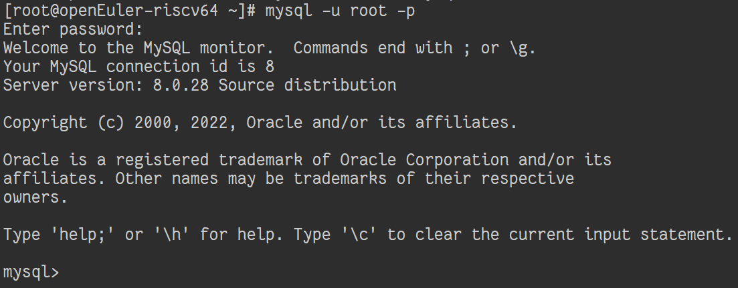
 | TC00005 |  |  | 修改密码 | 低 | 修改MySQL用户：root的登录密码 |  |  | 在MySQL中执行ALTER USER 'root'@'localhost' IDENTIFIED BY 'OpenEuler12#$'; |  | 修改MySQL用户密码成功 | 是否有正确回显 |  |  |  | 修改MySQL用户密码成功 | 通过
 | TC00006 |  |  | 登出MySQL | 中 | 登出MySQL |  |  | 在MySQL中执行exit |  | 登出MySQL成功 | 是否有正确回显 |  |  |  | 登出MySQL成功 | 通过
3 | TC00007 |  | 数据库的基本操作 | 列出所有数据库 | 低 | 列出所有已有数据库的名称 |  |  | 在MySQL中执行SHOW DATABASES; |  | 列出所有数据库成功 | 是否有正确回显 |  |  |  | 列出所有数据库成功 | 通过 |  |  | 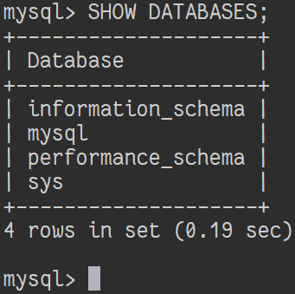
 | TC00008 |  |  | 创建数据库 | 中 | 创建一个名为“test_db”的数据库 |  |  | 在MySQL中执行CREATE DATABASE test_db; |  | 创建数据库成功 | 是否有正确回显 |  |  |  | 创建数据库成功 | 通过
 | TC00009 |  |  | 删除数据库 | 中 | 删除数据库“test_db” |  |  | 在MySQL中执行DROP DATABASE test_db; |  | 删除数据库成功 | 是否有正确回显 |  |  |  | 删除数据库成功 | 通过
 | TC00010 |  |  | 切换数据库 | 中 | 切换要准备修改内容的数据库到名为“test_db”的数据库 |  |  | 在MySQL中执行USE test_db; |  | 切换数据库成功 | 是否有正确回显 |  |  |  | 切换数据库成功 | 通过
4 | TC00011 |  | 表格的基本操作 | 创建表格 | 中 | 在数据库“test_db”中创建一个名为“users”的表格，其中有id和name两项字段 |  |  | 在MySQL中执行CREATE TABLE users (id int, name varchar(255)); |  | 创建表格成功 | 是否有正确回显 |  |  |  | 创建表格成功 | 通过
 | TC00012 |  |  | 列出所有表格 | 低 | 列出当前数据库里的所有表格 |  |  | 在MySQL中执行SHOW TABLES; |  | 列出所有表格成功 | 是否有正确回显 |  |  |  | 列出所有表格成功 | 通过
 | TC00013 |  |  | 查看表格结构 | 低 | 查看表格“users”的结构 |  |  | 在MySQL中执行DESC users; |  | 列出表格结构成功 | 是否有正确回显 |  |  |  | 列出表格结构成功 | 通过 |  |  | 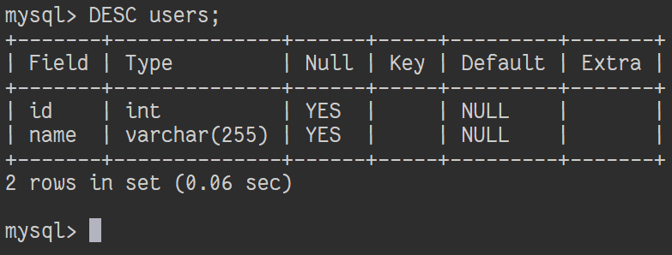
 | TC00014 |  |  | 以SQL语句形式查看表格结构 | 低 | 以SQL语句形式查看表格“users”的结构 |  |  | 在MySQL中执行SHOW CREATE TABLE users; |  | 列出表格结构成功 | 是否有正确回显 |  |  |  | 列出表格结构成功 | 通过 |  |  | 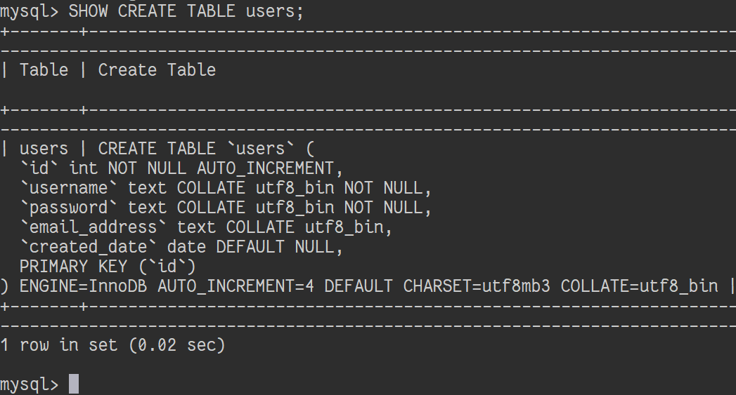
 | TC00015 |  |  | 重命名表格 | 低 | 重命名表格“users”至“users_bak” |  |  | 在MySQL中执行ALTER TABLE users RENAME TO users_bak; |  | 重命名表格成功 | 是否有正确回显 |  |  |  | 重命名表格成功 | 通过
 | TC00016 |  |  | 表格字符集更改 | 低 | 将表格“users”的字符集更改为“gb2312” |  |  | 在MySQL中执行ALTER TABLE users CHARACTER SET gb2312; |  | 表格字符集更改成功 | 是否有正确回显 |  |  |  | 表格字符集更改成功 | 通过
 | TC00017 |  |  | 表格校对规则更改 | 低 | 将表格“users”的校对规则更改为“gb2312_chinese_ci” |  |  | 在MySQL中执行ALTER TABLE users DEFAULT COLLATE gb2312_chinese_ci; |  | 表格校对规则更改成功 | 是否有正确回显 |  |  |  | 表格校对规则更改成功 | 通过
 | TC00018 |  |  | 删除表格 | 中 | 删除表格“users” |  |  | 在MySQL中执行DROP TABLE users; |  | 删除表格成功 | 是否有正确回显 |  |  |  | 删除表格成功 | 通过
5 | TC00019 |  | 记录的基本操作 | 插入记录 | 中 | 在表格“users”中插入多条用户记录 |  |  | 在MySQL中执行INSERT INTO users VALUES (0, 'Kathy'), (1, 'Tracy'), (2, 'Susan'); |  | 插入记录成功 | 是否有正确回显 |  |  |  | 插入记录成功 | 通过
 | TC00020 |  |  | 列出表格的所有记录 | 低 | 列出表格“users”里的所有记录 |  |  | 在MySQL中执行SELECT * FROM users; |  | 列出记录成功 | 是否有正确回显 |  |  |  | 列出记录成功 | 通过 |  |  | 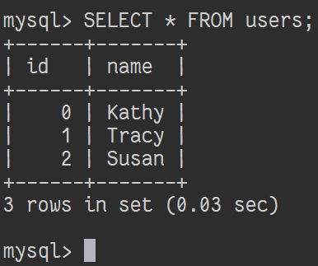
 | TC00021 |  |  | 搜索特定记录 | 低 | 在表格“users”中搜索id为1的用户的记录 |  |  | 在MySQL中执行SELECT * FROM users WHERE id = 1; |  | 搜索记录成功 | 是否有正确回显 |  |  |  | 搜索记录成功 | 通过 |  |  | 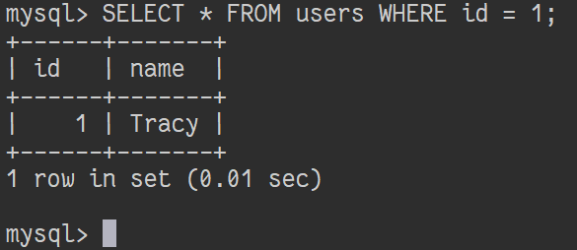
 | TC00022 |  |  | 删除记录 | 中 | 在表格“users”中删除id为2的用户的记录 |  |  | 在MySQL中执行DELETE FROM users WHERE id = 2; |  | 删除记录成功 | 是否有正确回显 |  |  |  | 删除记录成功 | 通过
6 | TC00023 |  | 字段的基本操作 | 添加TEXT数据类型的字段 | 中 | 在表格“users”中添加TEXT数据类型的字段 |  |  | 在MySQL中执行ALTER TABLE users ADD COLUMN ch_name TEXT NULL; |  | 添加字段成功 | 是否有正确回显 |  |  |  | 添加字段成功 | 通过
 | TC00024 |  |  | 添加DATETIME数据类型的字段 | 低 | 在表格“users”中添加DATETIME数据类型的字段 |  |  | 在MySQL中执行ALTER TABLE users ADD COLUMN birth DATETIME NULL; |  | 添加字段成功 | 是否有正确回显 |  |  |  | 添加字段成功 | 通过
 | TC00025 |  |  | 添加字段到表格开头 | 低 | 在表格“users”的开头添加字段 |  |  | 在MySQL中执行ALTER TABLE users ADD id INT FIRST; |  | 添加字段成功 | 是否有正确回显 |  |  |  | 添加字段成功 | 通过
 | TC00026 |  |  | 添加字段到表格中间 | 低 | 在表格“users”的字段“birth”后添加字段 |  |  | 在MySQL中执行ALTER TABLE users ADD tel varchar(255) AFTER birth; |  | 添加字段成功 | 是否有正确回显 |  |  |  | 添加字段成功 | 通过
 | TC00027 |  |  | 更改字段名称 | 中 | 将字段“ch_name”的名称更改为“chinese_name” |  |  | 在MySQL中执行ALTER TABLE users CHANGE ch_name chinese_name TEXT; |  | 更改字段名称成功 | 是否有正确回显 |  |  |  | 更改字段名称成功 | 通过
 | TC00028 |  |  | 更改字段数据类型 | 中 | 将字段“birth”的数据类型更改为“text” |  |  | 在MySQL中执行ALTER TABLE users MODIFY birth text; |  | 更改字段数据类型成功 | 是否有正确回显 |  |  |  | 更改字段数据类型成功 | 通过
 | TC00029 |  |  | 删除字段 | 中 | 在表格“users”中删除名为“birth”的字段 |  |  | 在MySQL中执行ALTER TABLE users DROP birth; |  | 删除字段成功 | 是否有正确回显 |  |  |  | 删除字段成功 | 通过
7 | TC00030 |  | 视图的基本操作 | 创建视图 | 中 | 以表格“users”的内容为基础创建名为“user_list”的视图 |  |  | 在MySQL中执行CREATE VIEW user_list AS SELECT * FROM users; |  | 创建视图成功 | 是否有正确回显 |  |  |  | 创建视图成功 | 通过
 | TC00031 |  |  | 查看视图结构 | 低 | 查看视图“user_list”的结构 |  |  | 在MySQL中执行DESC user_list; |  | 列出视图结构成功 | 是否有正确回显 |  |  |  | 列出视图结构成功 | 通过 |  |  | 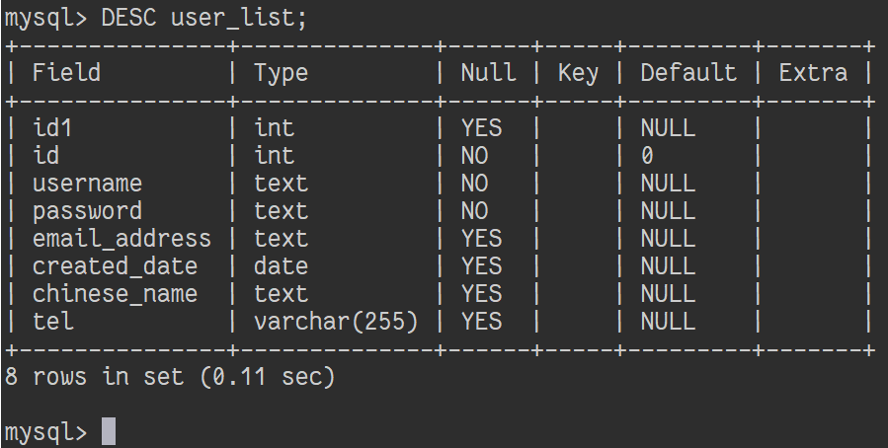
 | TC00032 |  |  | 以SQL语句形式查看视图结构 | 低 | 以SQL语句形式查看视图“user_list”的结构 |  |  | 在MySQL中执行SHOW CREATE VIEW user_list; |  | 列出表格结构成功 | 是否有正确回显 |  |  |  | 列出视图结构成功 | 通过 |  |  | 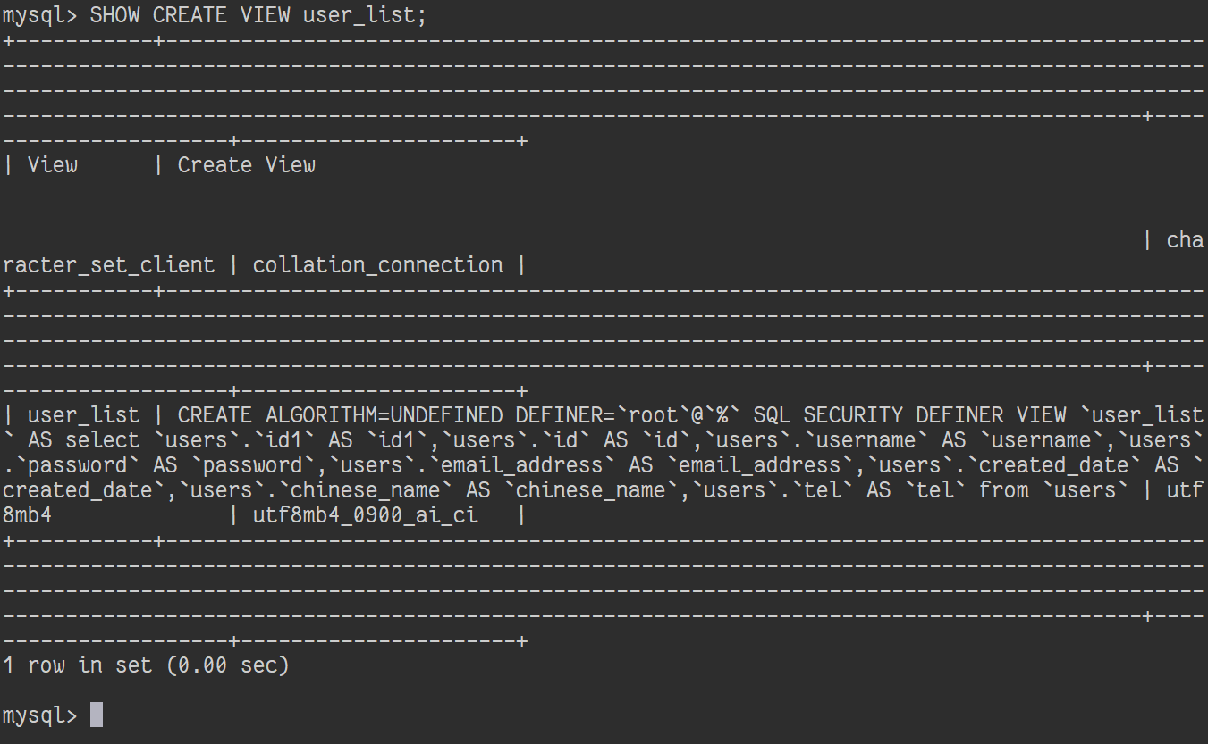
 | TC00033 |  |  | 列出视图的所有记录 | 低 | 列出视图“user_list”里的所有记录 |  |  | 在MySQL中执行SELECT * FROM user_list; |  | 列出记录成功 | 是否有正确回显 |  |  |  | 列出记录成功 | 通过
 | TC00034 |  |  | 更改视图所列出的内容 | 低 | 更改名为“user_list”的视图所列出的内容 |  |  | 在MySQL中执行ALTER VIEW user_list AS SELECT id FROM users; |  | 更改视图所列出的内容成功 | 是否有正确回显 |  |  |  | 更改视图所列出的内容成功 | 通过
 | TC00035 |  |  | 通过视图修改相应原始表格的记录 | 中 | 更改名为“user_list”的视图中“id”为1的记录中，字段“birth”的值 |  |  | 在MySQL中执行UPDATE user_list SET birth=1995-01-01 WHERE id=1; |  | 更改记录成功 | 是否有正确回显，相应原始表格的记录是否发生相应的变更 |  |  |  | 更改记录成功 | 通过
 | TC00036 |  |  | 删除视图 | 中 | 删除视图“user_list” |  |  | 在MySQL中执行DROP VIEW user_list; |  | 删除视图成功 | 是否有正确回显 |  |  |  | 删除视图成功 | 通过
8 | TC00037 |  | 数据库的备份与还原 | 备份表格 | 中 | 备份数据库“test_db”中的表格“users” |  |  | 1.启动Terminal 2.执行mysqldump -u root -p test_db users > .\users.sql 3.输入密码并回车 |  | 备份表格成功 | 是否有正确回显 |  |  |  | 备份表格成功 | 通过
 | TC00038 |  |  | 备份多个数据库 | 中 | 备份数据库“mysql”和“test_db” |  |  | 1.启动Terminal 2.执行mysqldump -u root -p --databases mysql test_db > .\db.sql 3.输入密码并回车 |  | 备份数据库成功 | 是否有正确回显 |  |  |  | 备份数据库成功 | 通过
 | TC00039 |  |  | 备份所有数据库 | 中 | 备份所有数据库 |  |  | 1.启动Terminal 2.执行mysqldump -u root -p --all-databases > .\all_db.sql 3.输入密码并回车 |  | 备份数据库成功 | 是否有正确回显 |  |  |  | 备份数据库成功 | 通过
 | TC00040 |  |  | 还原数据库 | 中 | 还原数据库“test_db” |  |  | 1.启动Terminal 2.执行mysql -u root -p test_db < .\db.sql 3.输入密码并回车 |  | 还原数据库成功 | 是否有正确回显 |  |  |  | 还原数据库成功 | 通过
 | TC00041 |  |  | 还原所有数据库 | 中 | 还原所有数据库 |  |  | 1.启动Terminal 2.执行mysql -u root -p < .\all_db.sql 3.输入密码并回车 |  | 还原数据库成功 | 是否有正确回显 |  |  |  | 还原数据库成功 | 通过
9 | TC00042 |  | 远程登入与操作 | 开启远程登入 | 中 | 允许MySQL用户：root远程登入 |  |  | 1.更改preview_start_vm.sh文件，添加端口转发-netdev user,id=usernet,hostfwd=tcp::"$ssh_port"-:22,hostfwd=tcp::3306-:3306 2.启动OpenEuler 3.启动Terminal 4.执行sudo mysql_secure_installation 5.当询问 Disallow root login remotely? 时输入任意键选择 No 6.执行mysql -u root -p 7.输入密码并回车 8.在MySQL中执行 GRANT ALL PRIVILEGES ON *.* TO 'root'@'localhost'; 与 UPDATE mysql.user SET host='%' WHERE user='root'; 9.在MySQL中执行exit 10.执行sudo systemctl restart mysqld 11.通过第三方客户端等方式尝试远程登入 |  | 远程登入成功 | 依次执行后是否有正确回显，最终是否登入成功 |  |  |  | 远程登入成功 | 通过 |  |  | 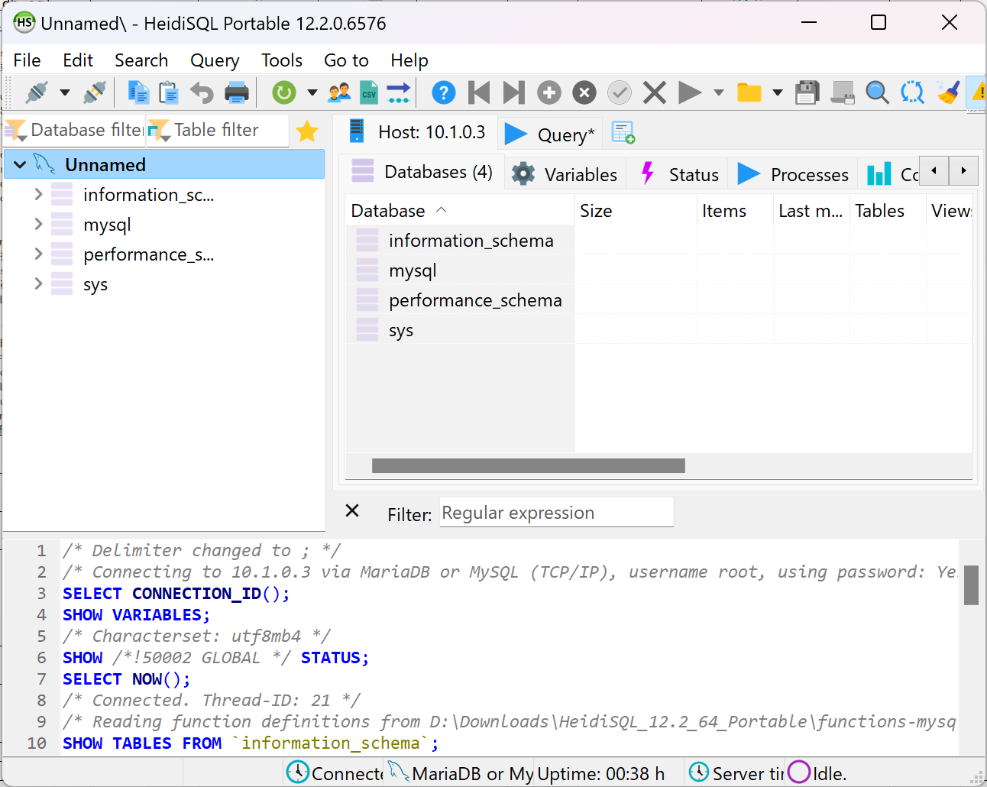
 | TC00043 |  |  | 列出所有数据库 | 低 | 列出所有已有数据库的名称 |  |  | 通过第三方客户端的GUI完成相应操作 |  | 列出所有数据库成功 |  |  |  |  | 列出所有数据库成功 | 通过 |  |  | 同上
 | TC00044 |  |  | 创建数据库 | 中 | 创建一个名为“test_db”的数据库 |  |  |  |  | 创建数据库成功 |  |  |  |  | 创建数据库成功 | 通过 |  |  | 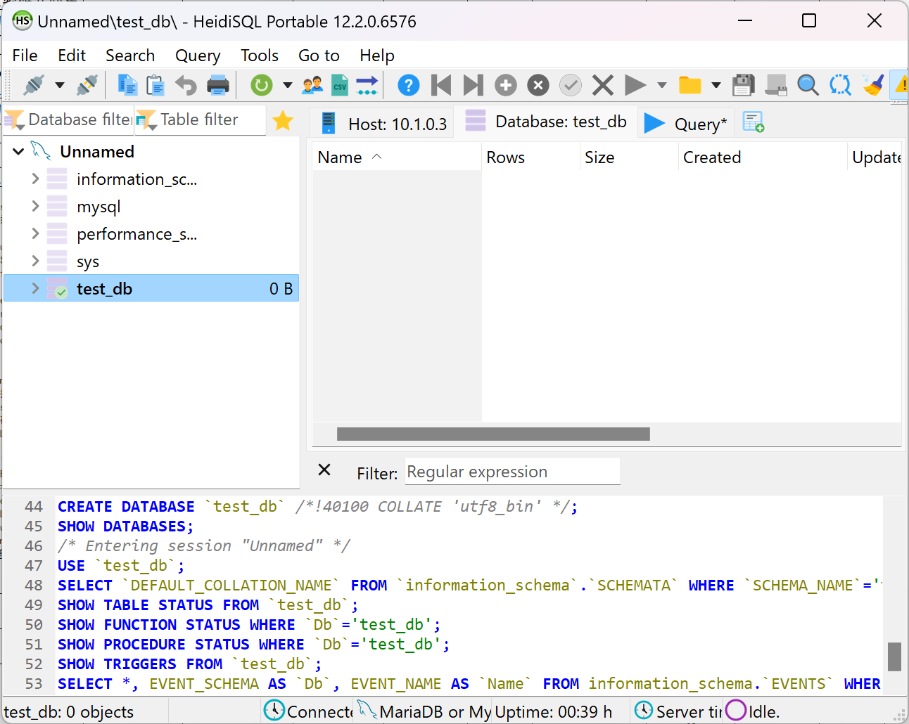
 | TC00045 |  |  | 列出所有表格 | 低 | 列出当前数据库里的所有表格 |  |  |  |  | 列出所有表格成功 |  |  |  |  | 列出所有表格成功 | 通过 |  |  | 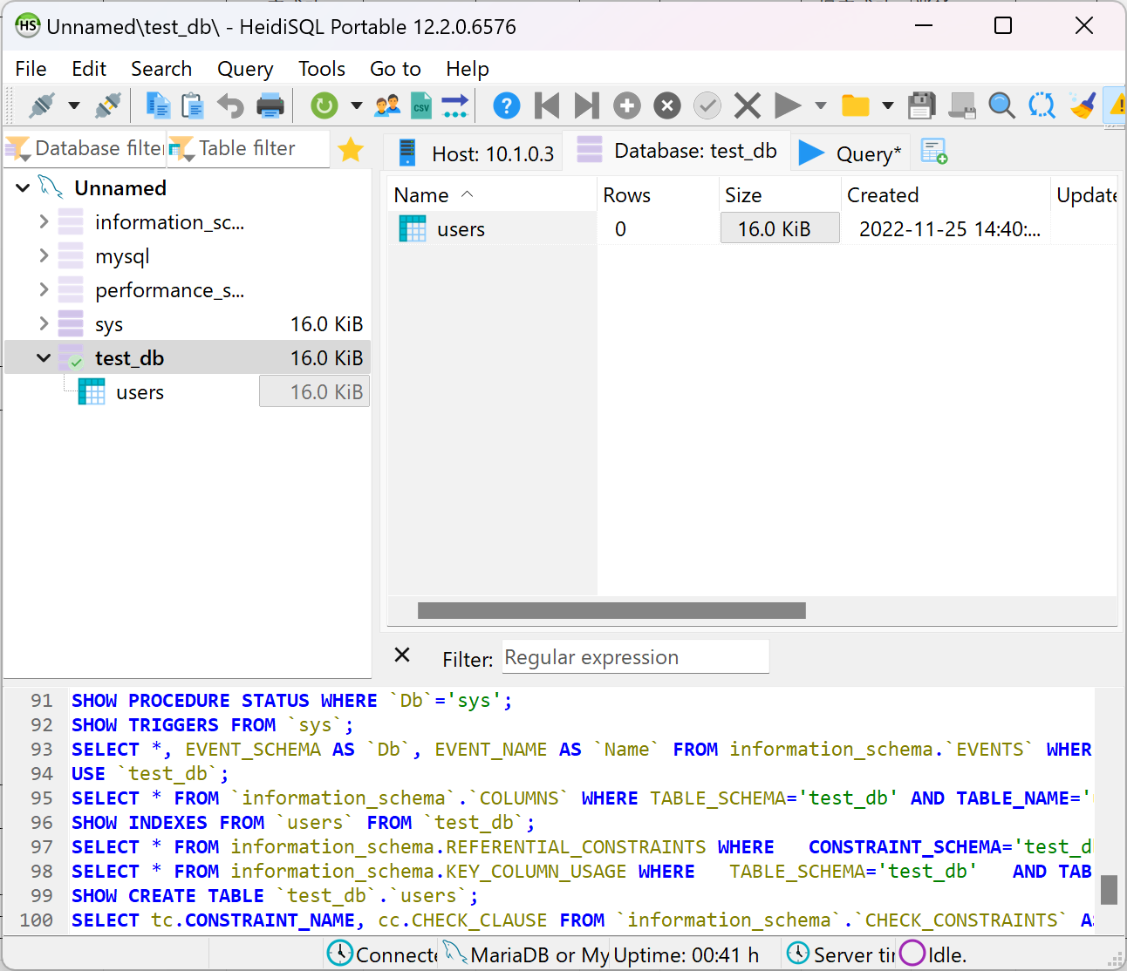
 | TC00046 |  |  | 创建表格 | 中 | 在数据库“test_db”中创建一个名为“users”的表格，其中有id和name两项字段 |  |  |  |  | 创建表格成功 |  |  |  |  | 创建表格成功 | 通过 |  |  | 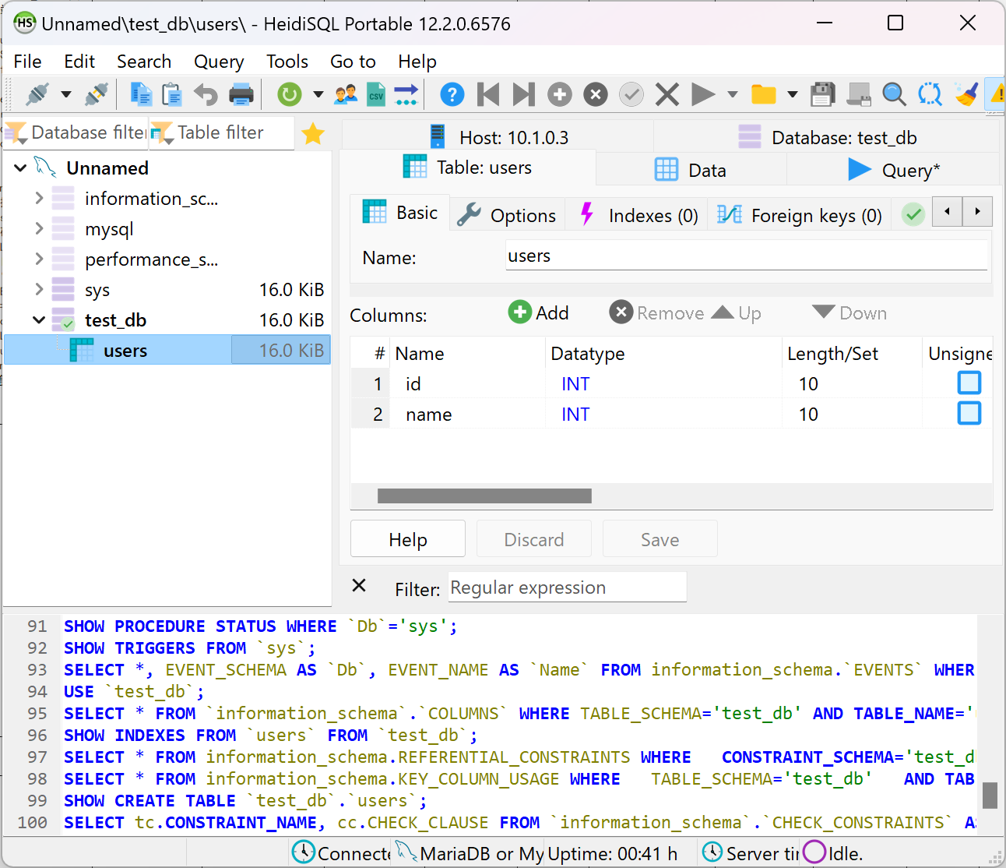
 | TC00047 |  |  | 插入记录 | 中 | 在表格“users”中插入多条用户记录 |  |  |  |  | 插入记录成功 |  |  |  |  | 插入记录成功 | 通过 |  |  | 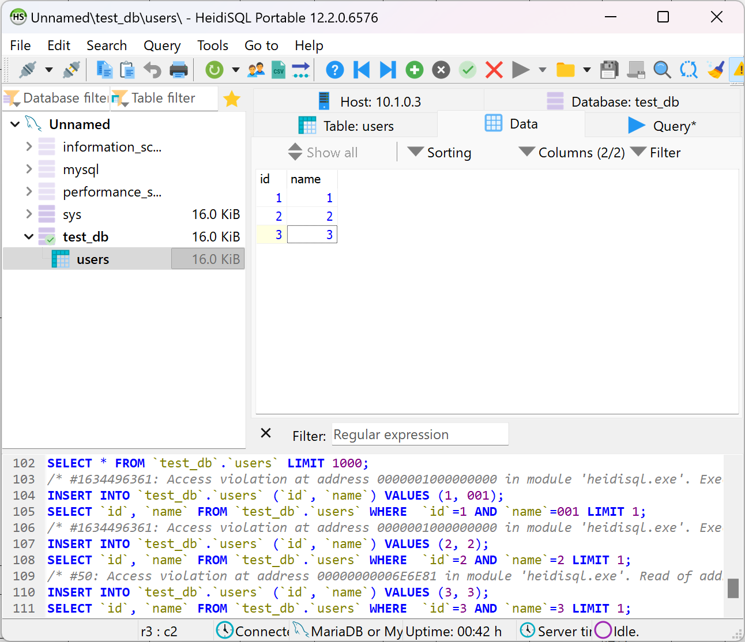
 | TC00048 |  |  | 列出表格的所有记录 | 低 | 列出表格“users”里的所有记录 |  |  |  |  | 列出表格的所有记录成功 |  |  |  |  | 列出表格的所有记录成功 | 通过 |  |  | 同上

